Feuil1
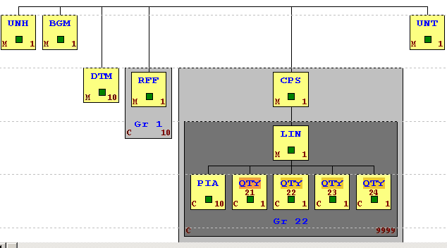
UNB+UNOC:3+Dandoy:14+BAYER CROPSCIENCE SA-NV+201131:0500+0001'
UNH+1+RECADV:D:96A:UN'
BGM+352+CA025953+9' | Numéro de commande d'achat Actura BE
DTM+137:2020113105003+102' | Date document
DTM+50:2020113230000+102' | Date réception des marchandises
RFF+ON:CA025953' | Numéro de commande d'achat Actura BE
CPS+1'
LIN+1' | Numéro de ligne
PIA+5+100668:SA' | Numéro article
QTY+21:40:SU' | Quantité commandée
QTY+22:24.000:KGM' | Quantité totale (non utilisée)
UNT+11+1'
UNZ+1+0001'

